חישוב מעלות לסגירה פינתית
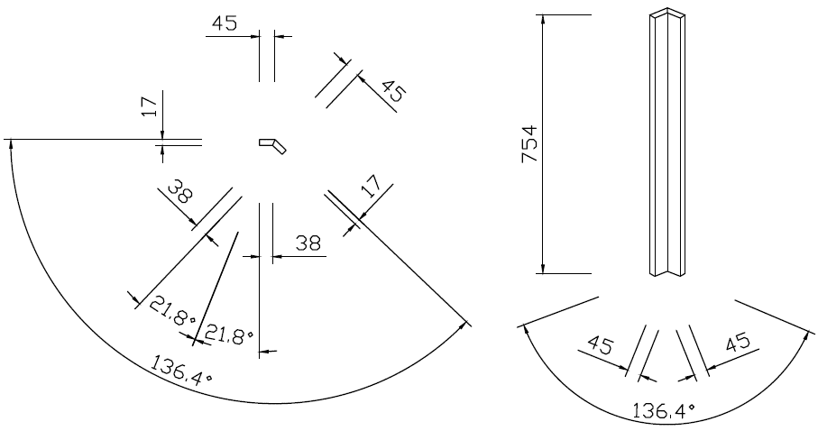
חזית
39
זווית לחיתוך
זווית בין קירות | 136.4

39
22
747
מידה לחזית
עובי חומר | 22
מידה קדמית של חזית | 30

30
22
מידה למילוי
עובי חומר | 17

30
הזנת נתונים לפרט
גובה מילוי | 754
גובה חזית | 747
21.8°
21.8°
30
30
136.4°

136.4°

מילוי
46

17
46

754

39
17

39

21.8°
21.8°
39
39
136.4°
136.4°

